상품제안서
PVC 고주파 투명백 L SIZE | 상품코드: S43031

 |  |  |  |  |  |  | 02-713-8555 | www.synergygift.co.kr
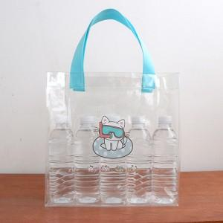 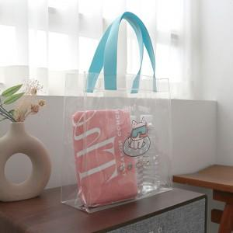 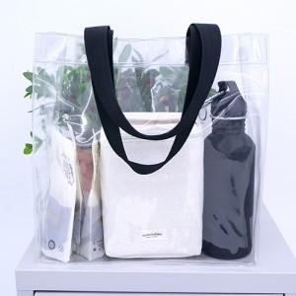

【상세/제작정보】 | <p><span style="font-size: 14pt;">※ UV풀컬러인쇄 130*110mm 사이즈 기준</span></p>

【인쇄/포장옵션】 | 실크, UV컬러13x11 / OPP(비닐)

【공급단가】 | 수량 | 200~ | 300~ | 500~ | 1,000~ | 3,000~
*VAT별도 | 단가 | 6,550원 | 6,350원 | 6,050원 | 5,850원 | 5,550원

【상품 URL】 | https://synergygift.co.kr:443/src/goods_detail.php?gdno=43031

